ศท.บ.
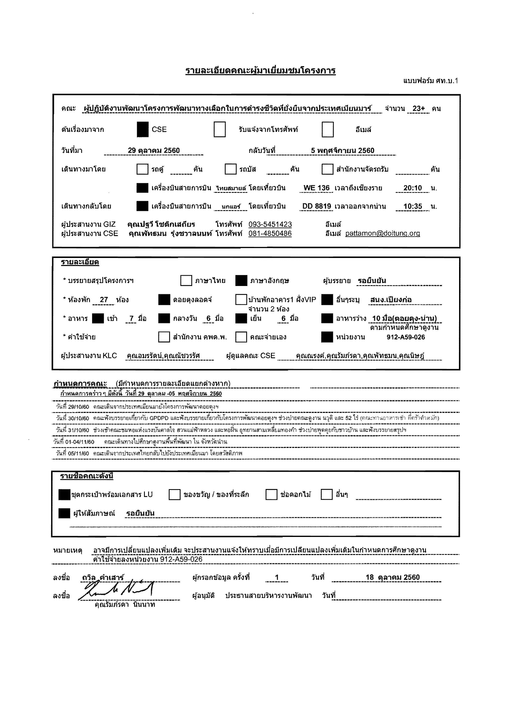
 | รายละเอียดคณะผู้มาเยี่ยมชมโครงการ
 | แบบฟอร์ม ศท.บ.1

 | คณะ |  | ผู้ปฏิบัติงานพัฒนาโครงการพัฒนาทางเลือกในการดำรงชีวิตที่ยั่งยืนจากประเทศเมียนมาร์ |  |  |  |  |  |  |  |  |  |  |  |  |  |  |  |  |  |  |  |  |  |  |  |  | จำนวน |  | 23+ | คน

 | ต้นเรื่องมาจาก |  |  |  |  |  |  |  | CSE |  |  |  |  |  |  | รับแจ้งจากโทรศัพท์ |  |  |  |  |  |  |  |  | อีเมล์

 | วันที่มา |  |  |  | 2017-10-29 |  |  |  |  |  |  |  |  |  |  |  | กลับวันที่ |  |  | 2017-11-05

 | เดินทางมาโดย |  |  |  |  |  |  |  | รถตู้ |  |  | คัน |  |  |  | รถบัส |  |  |  | คัน |  |  |  | สำนักงานจัดรถรับ |  |  |  |  |  |  | คัน

 |  |  |  |  |  |  |  |  | เครื่องบินสายการบิน |  |  |  |  | ไทยสมายล์ |  |  | โดยเที่ยวบิน |  |  |  | WE 136 |  |  | เวลาถึงเชียงราย |  |  |  |  | 20:10:00 |  | น.

 | เดินทางกลับโดย |  |  |  |  |  |  |  | เครื่องบินสายการบิน |  |  |  |  | นกแอร์ |  |  | โดยเที่ยวบิน |  |  |  | DD 8819 |  |  | เวลาออกจากน่าน |  |  |  |  | 10:35:00 |  | น.

 | ผู้ประสานงาน GIZ |  |  |  |  |  | คุณปฐวี โชติกเสถียร |  |  |  |  |  |  | โทรศัพท์ |  |  | 093-5451423 |  |  |  |  |  | อีเมล์
 | ผู้ประสานงาน CSE |  |  |  |  |  | คุณพัทธมน รุ่งชวาลนนท์ |  |  |  |  |  |  | โทรศัพท์ |  |  | 081-4850486 |  |  |  |  |  | อีเมล์ |  | pattamon@doitung.org

 | รายละเอียด

 | * บรรยายสรุปโครงการฯ |  |  |  |  |  |  |  |  |  |  | ภาษาไทย |  |  |  |  | ภาษาอังกฤษ |  |  |  |  |  | ผู้บรรยาย |  |  | รอยืนยัน

 | * ห้องพัก |  |  | 27 |  | ห้อง |  |  |  | ดอยตุงลอดจ์ |  |  |  |  |  |  | บ้านพักอาคาร1 ฝั่งVIP |  |  |  |  |  |  | อื่นๆระบุ |  |  | สนง.เปียงก่อ
 |  |  |  |  |  |  |  |  |  |  |  |  |  |  |  |  | จำนวน 2 ห้อง
 | * อาหาร |  |  |  | เช้า |  | 7 | มื้อ |  | กลางวัน |  |  | 6 | มื้อ |  |  | เย็น |  | 6 | มื้อ |  |  |  | อาหารว่าง |  |  | 10 มื้อ(ดอยตุง-น่าน)
 |  |  |  |  |  |  |  |  |  |  |  |  |  |  |  |  |  |  |  |  |  |  |  |  |  |  | ตามกำหนดศึกษาดูงาน
 | * ค่าใช้จ่าย |  |  |  |  |  |  |  |  | สำนักงาน คพต.พ. |  |  |  |  |  |  | คณะจ่ายเอง |  |  |  |  |  |  | หน่วยงาน |  |  | 912-A59-026

 | ผู้ประสานงาน KLC |  |  |  |  |  | คุณอมรรัตน์,คุณณัชวรรัศ |  |  |  |  |  |  |  | ผู้ดูแลคณะ CSE |  |  |  | คุณณรงค์,คุณรัมภ์รดา,คุณพัทธมน,คุณนิษฎ์

กำหนดการคณะ |  |  |  |  |  | (มีกำหนดการรายละเอียดแยกต่างหาก)
 | กำหนดการคร่าวๆ มีดังนี้ วันที่ 29 ตุลาคม -05 พฤศจิกายน 2560
วันที่ 29/10/60 |  |  |  | คณะเดินจากประเทศเมียนมายังโครงการพัฒนาดอยตุงฯ
วันที่ 30/10/60 |  |  |  | คณะฟังบรรยายเกี่ยวกับ GPDPD และฟังบรรยายเกี่ยวกับโครงการพัฒนาดอยตุงฯ ช่วงบ่ายคณะดูงาน นวุติ และ 52 ไร่ (คณะทานอาหารเช้า ที่ครัวตำหนัก)
วันที่ 31/10/60 |  |  |  | ช่วงเช้าคณะชมหอแห่งแรงบันดาลใจ สวนแม่ฟ้าหลวง และหอฝิ่น อุทยานสามเหลี่ยมทองคำ ช่วงบ่ายพูดคุยกับชาวบ้าน และฟังบรรยายสรุปฯ
วันที่ 01-04/11/60 |  |  |  |  | คณะเดินทางไปศึกษาดูงานพื้นที่พัฒนา ใน จังหวัดน่าน
วันที่ 05/11/60 |  |  |  | คณะเดินจากประเทศไทยกลับไปยังประเทศเมียนมา โดยสวัสดิภาพ

 | รายชื่อคณะดังนี้

 |  | ชุดกระเป๋าพร้อมเอกสาร LU |  |  |  |  |  |  |  |  | ของขวัญ / ของที่ระลึก |  |  |  |  |  |  |  | ช่อดอกไม้ |  |  |  |  | อื่นๆ

 |  | ผู้ให้สัมภาษณ์ |  |  |  |  | รอยืนยัน

หมายเหตุ |  |  |  | อาจมีการเปลี่ยนแปลงเพิ่มเติม จะประสานงานแจ้งให้ทราบเมื่อมีการเปลียนแปลงเพิ่มเติมในกำหนดการศึกษาดูงาน
 |  |  |  | ค่าใช้จ่ายลงหน่วยงาน 912-A59-026

ลงชื่อ |  |  | ถวิล คำเสาร์ |  |  |  |  |  |  |  |  | ผู้กรอกข้อมูล ครั้งที่ |  |  |  |  |  | 1 |  |  |  | วันที่ |  |  | 18 ตุลาคม 2560

ลงชื่อ |  |  |  |  |  |  |  |  |  |  |  | ผู้อนุมัติ |  |  | ประธานสายบริหารงานพัฒนา |  |  |  |  |  |  |  | วันที่
 |  | คุณรัมภ์รดา นินนาท

กำหนดการ
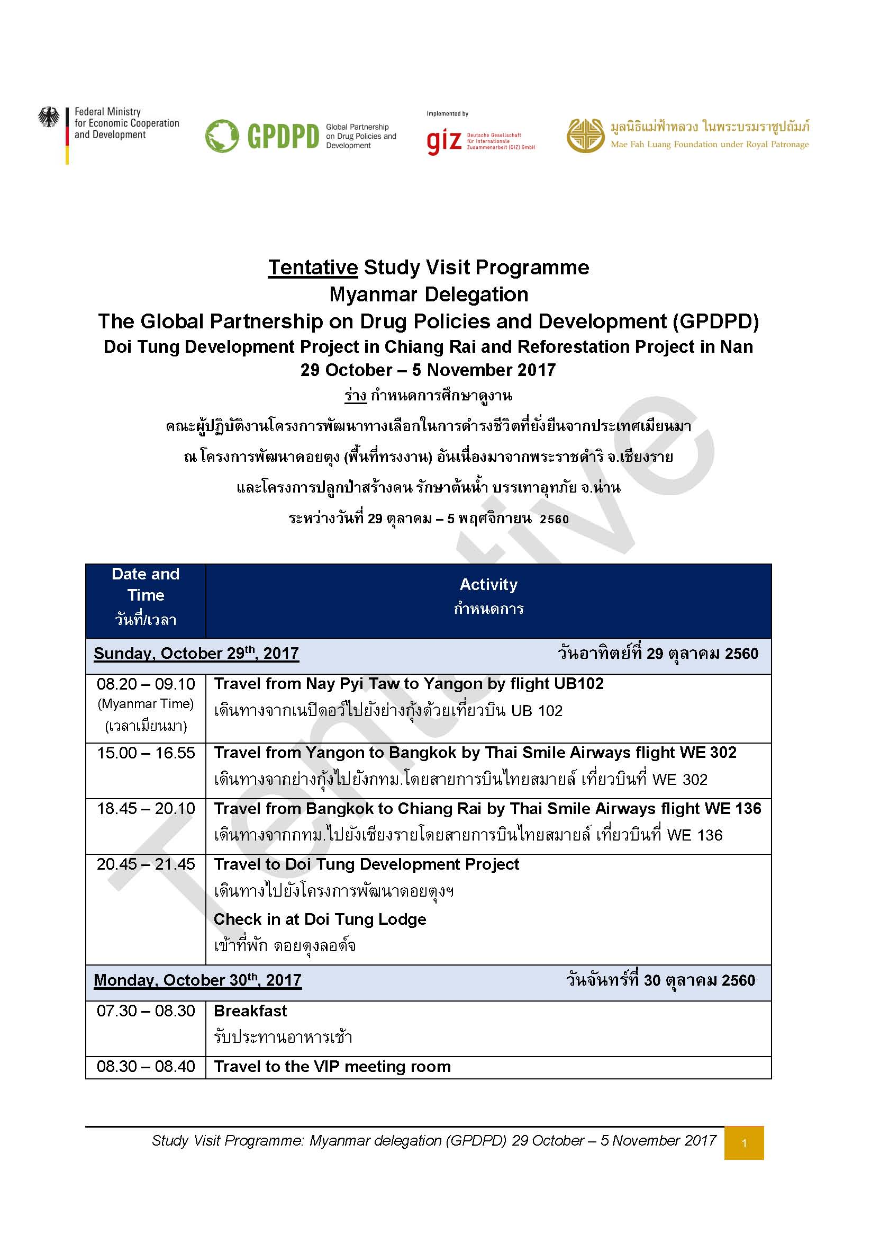

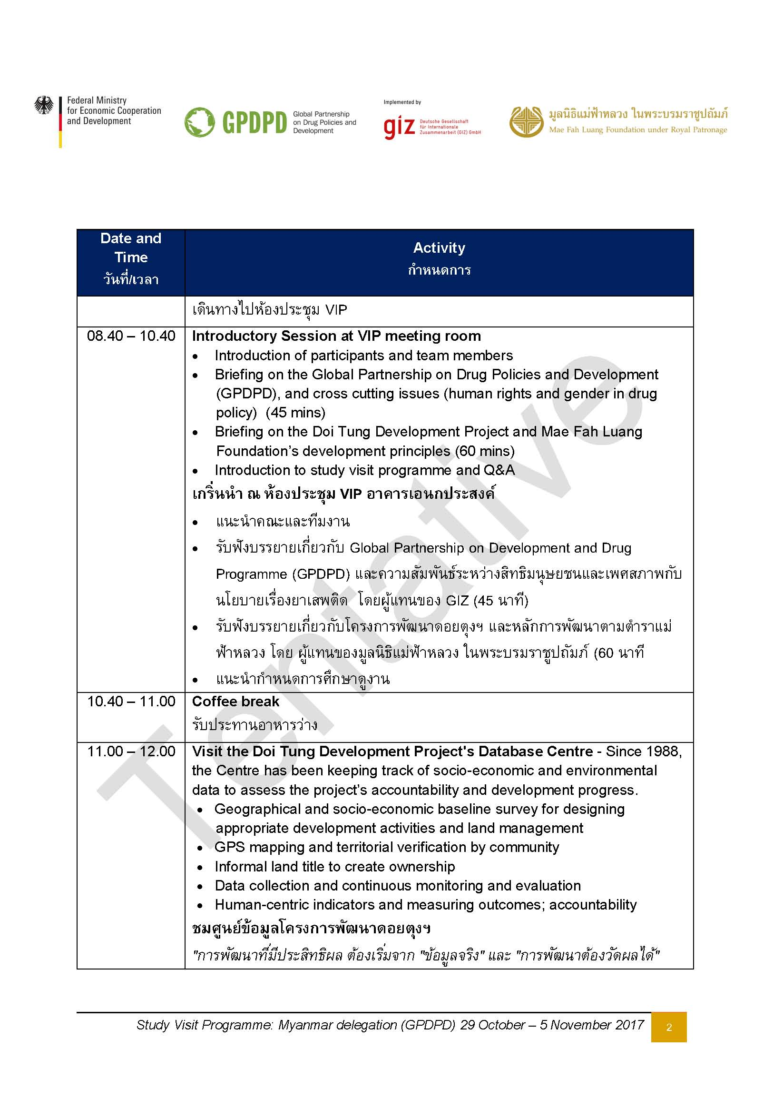

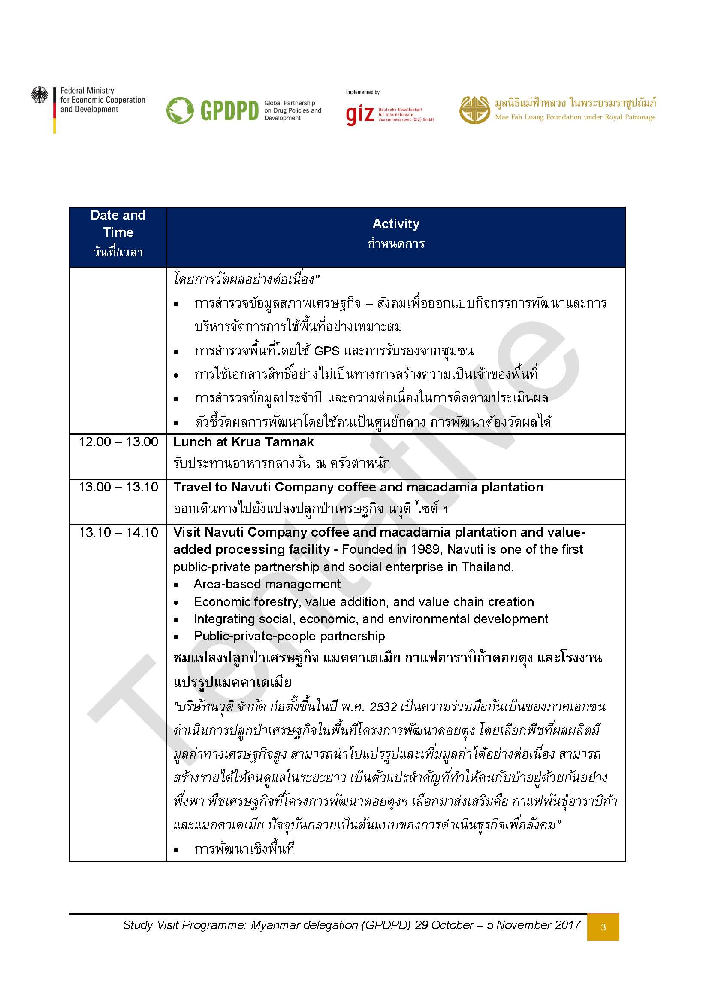

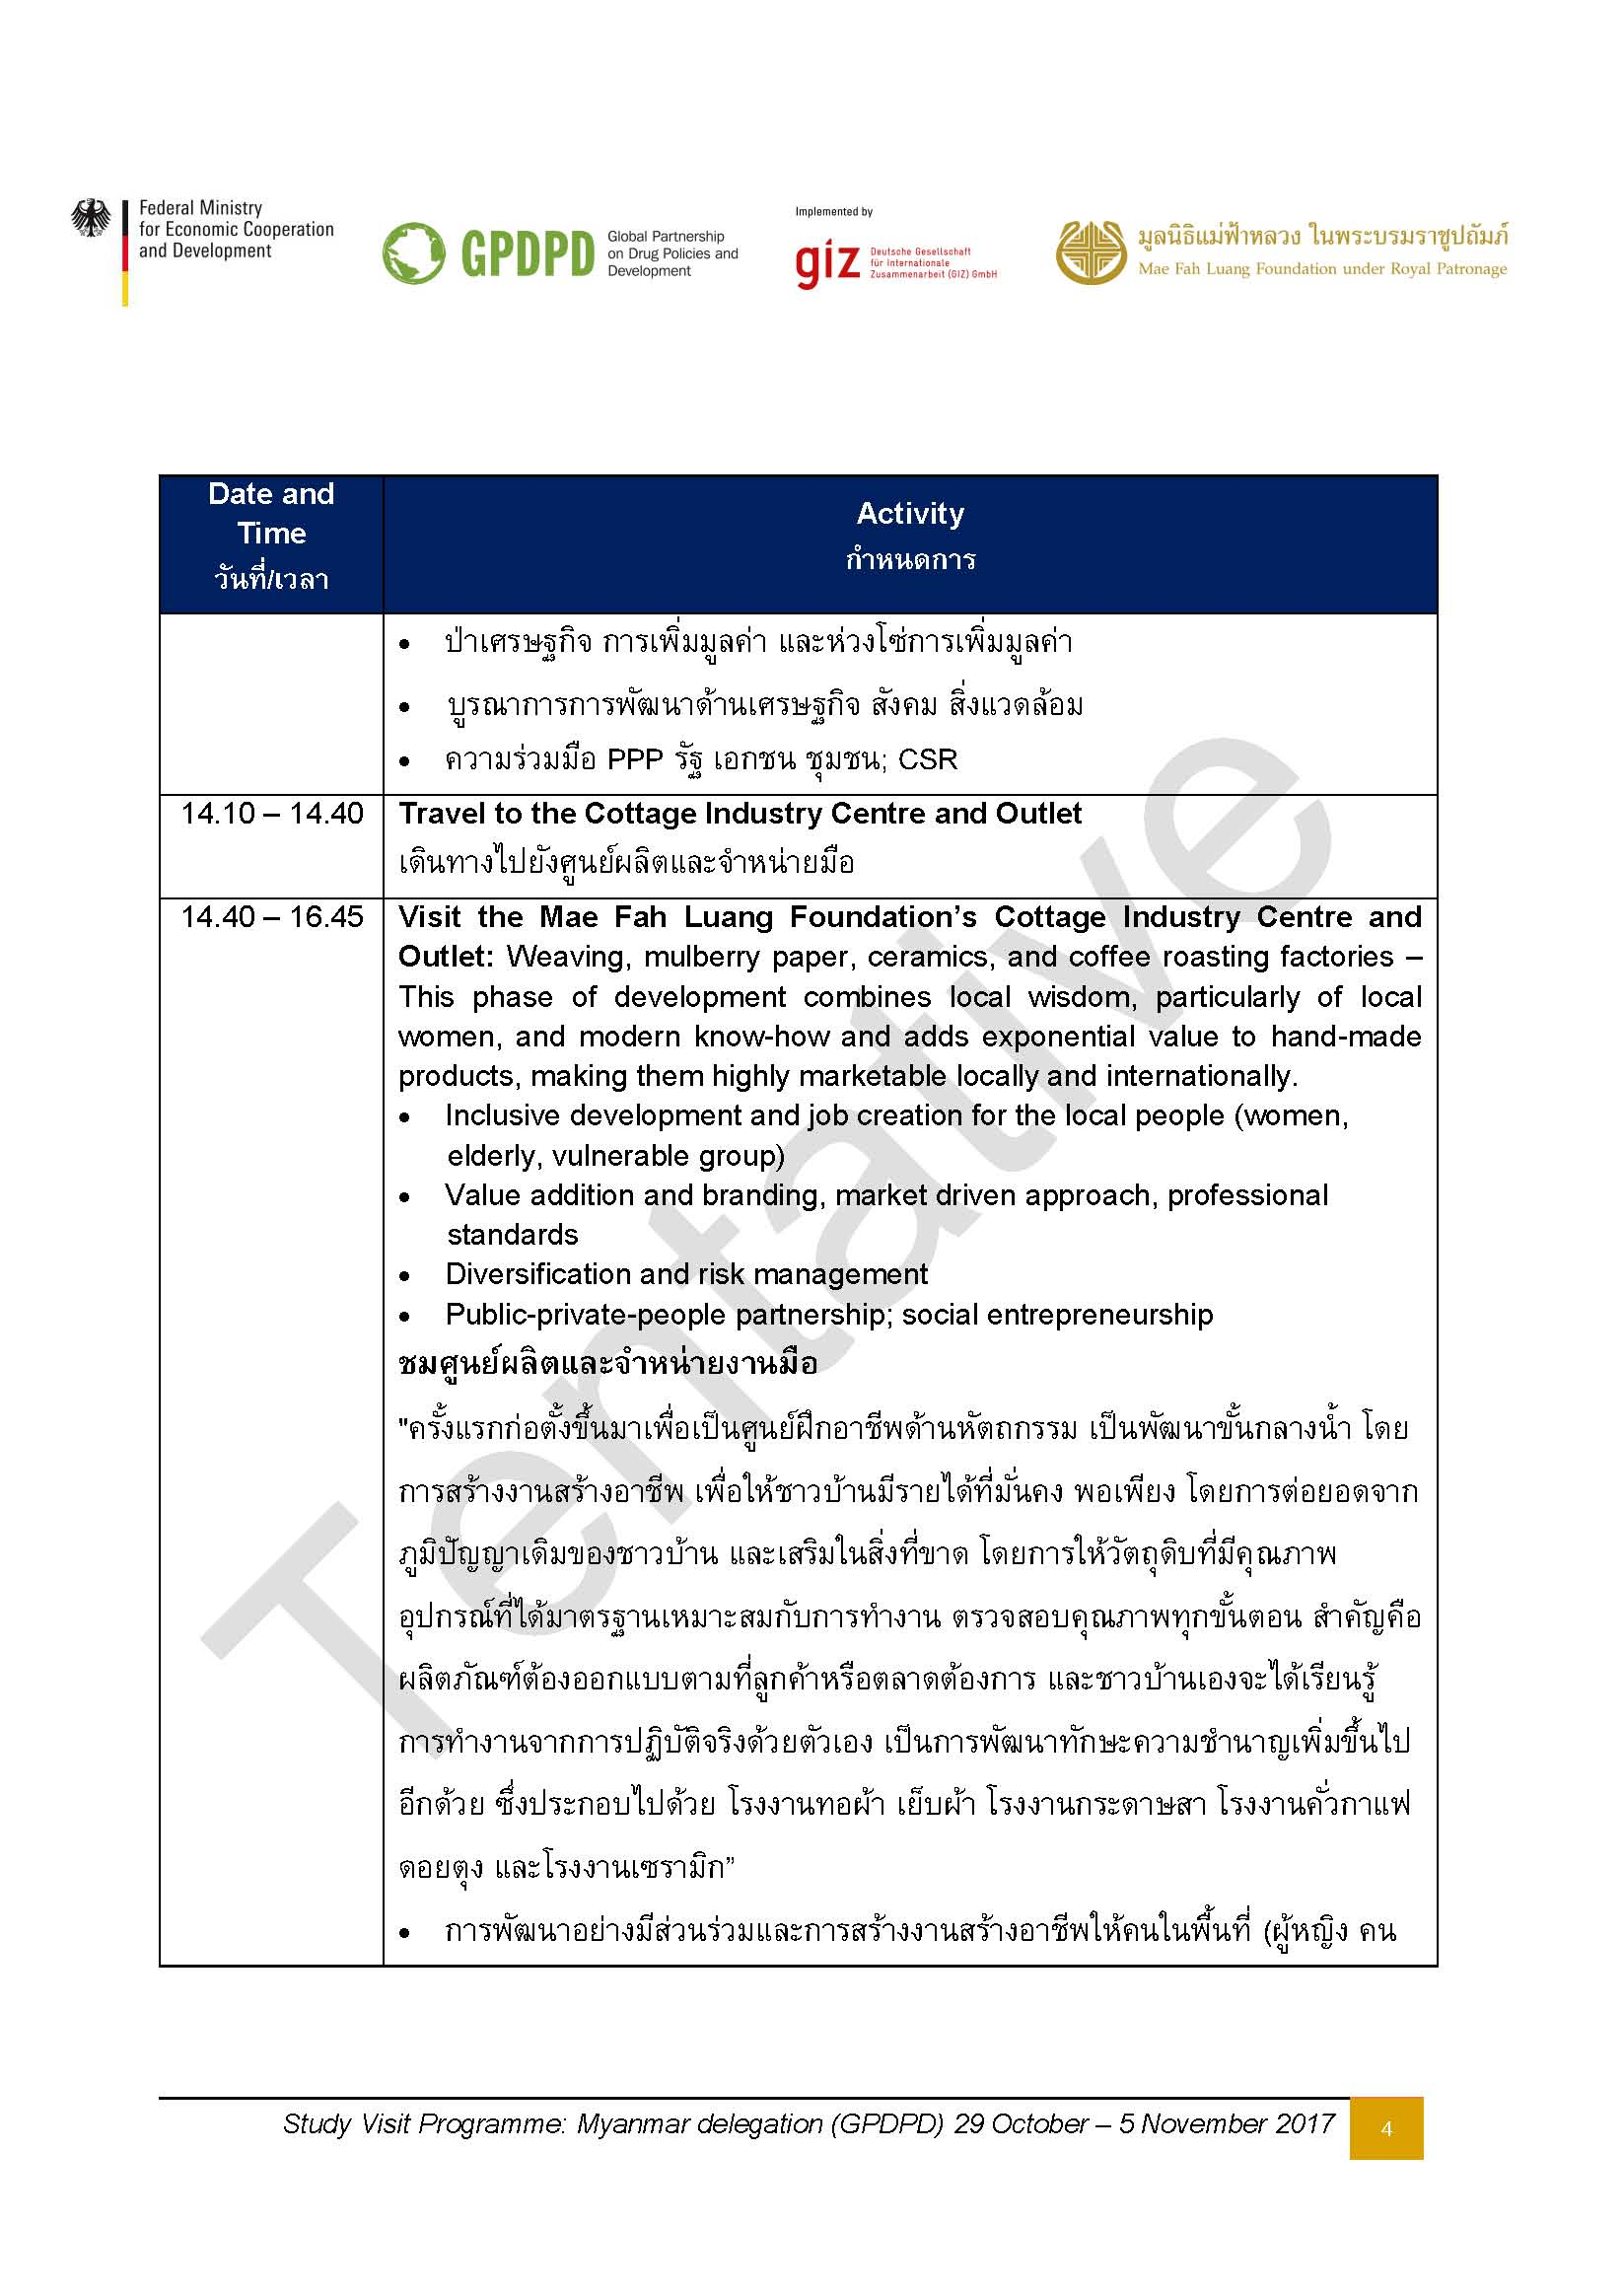

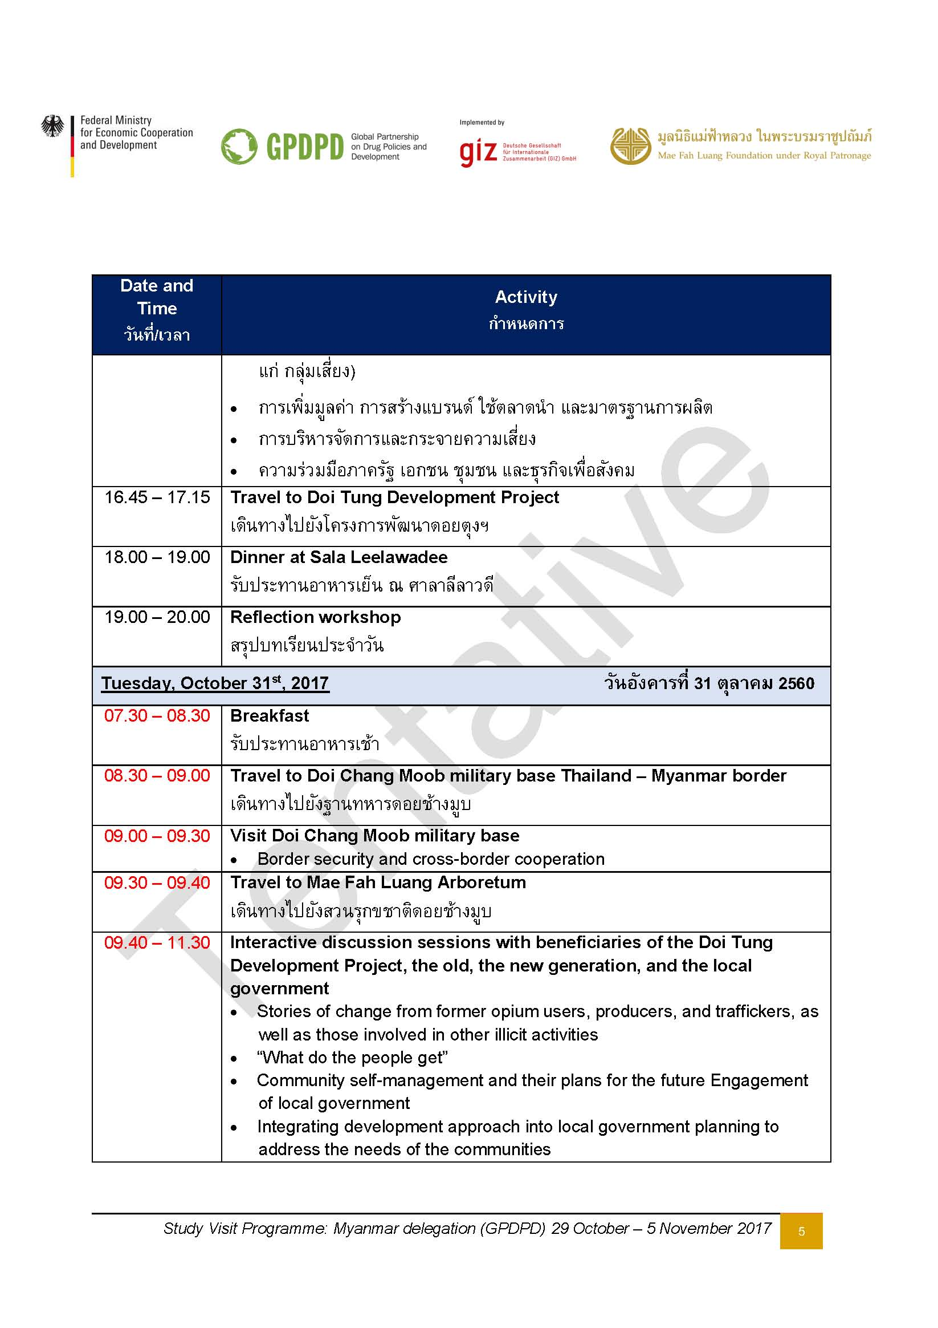

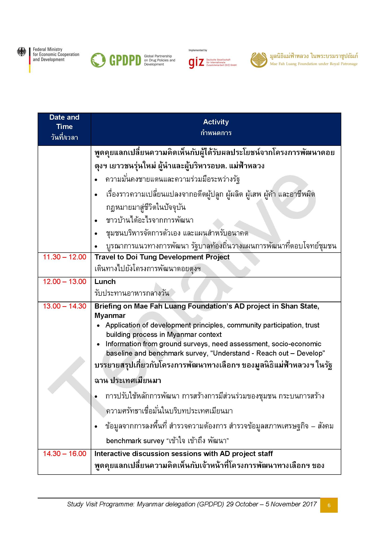

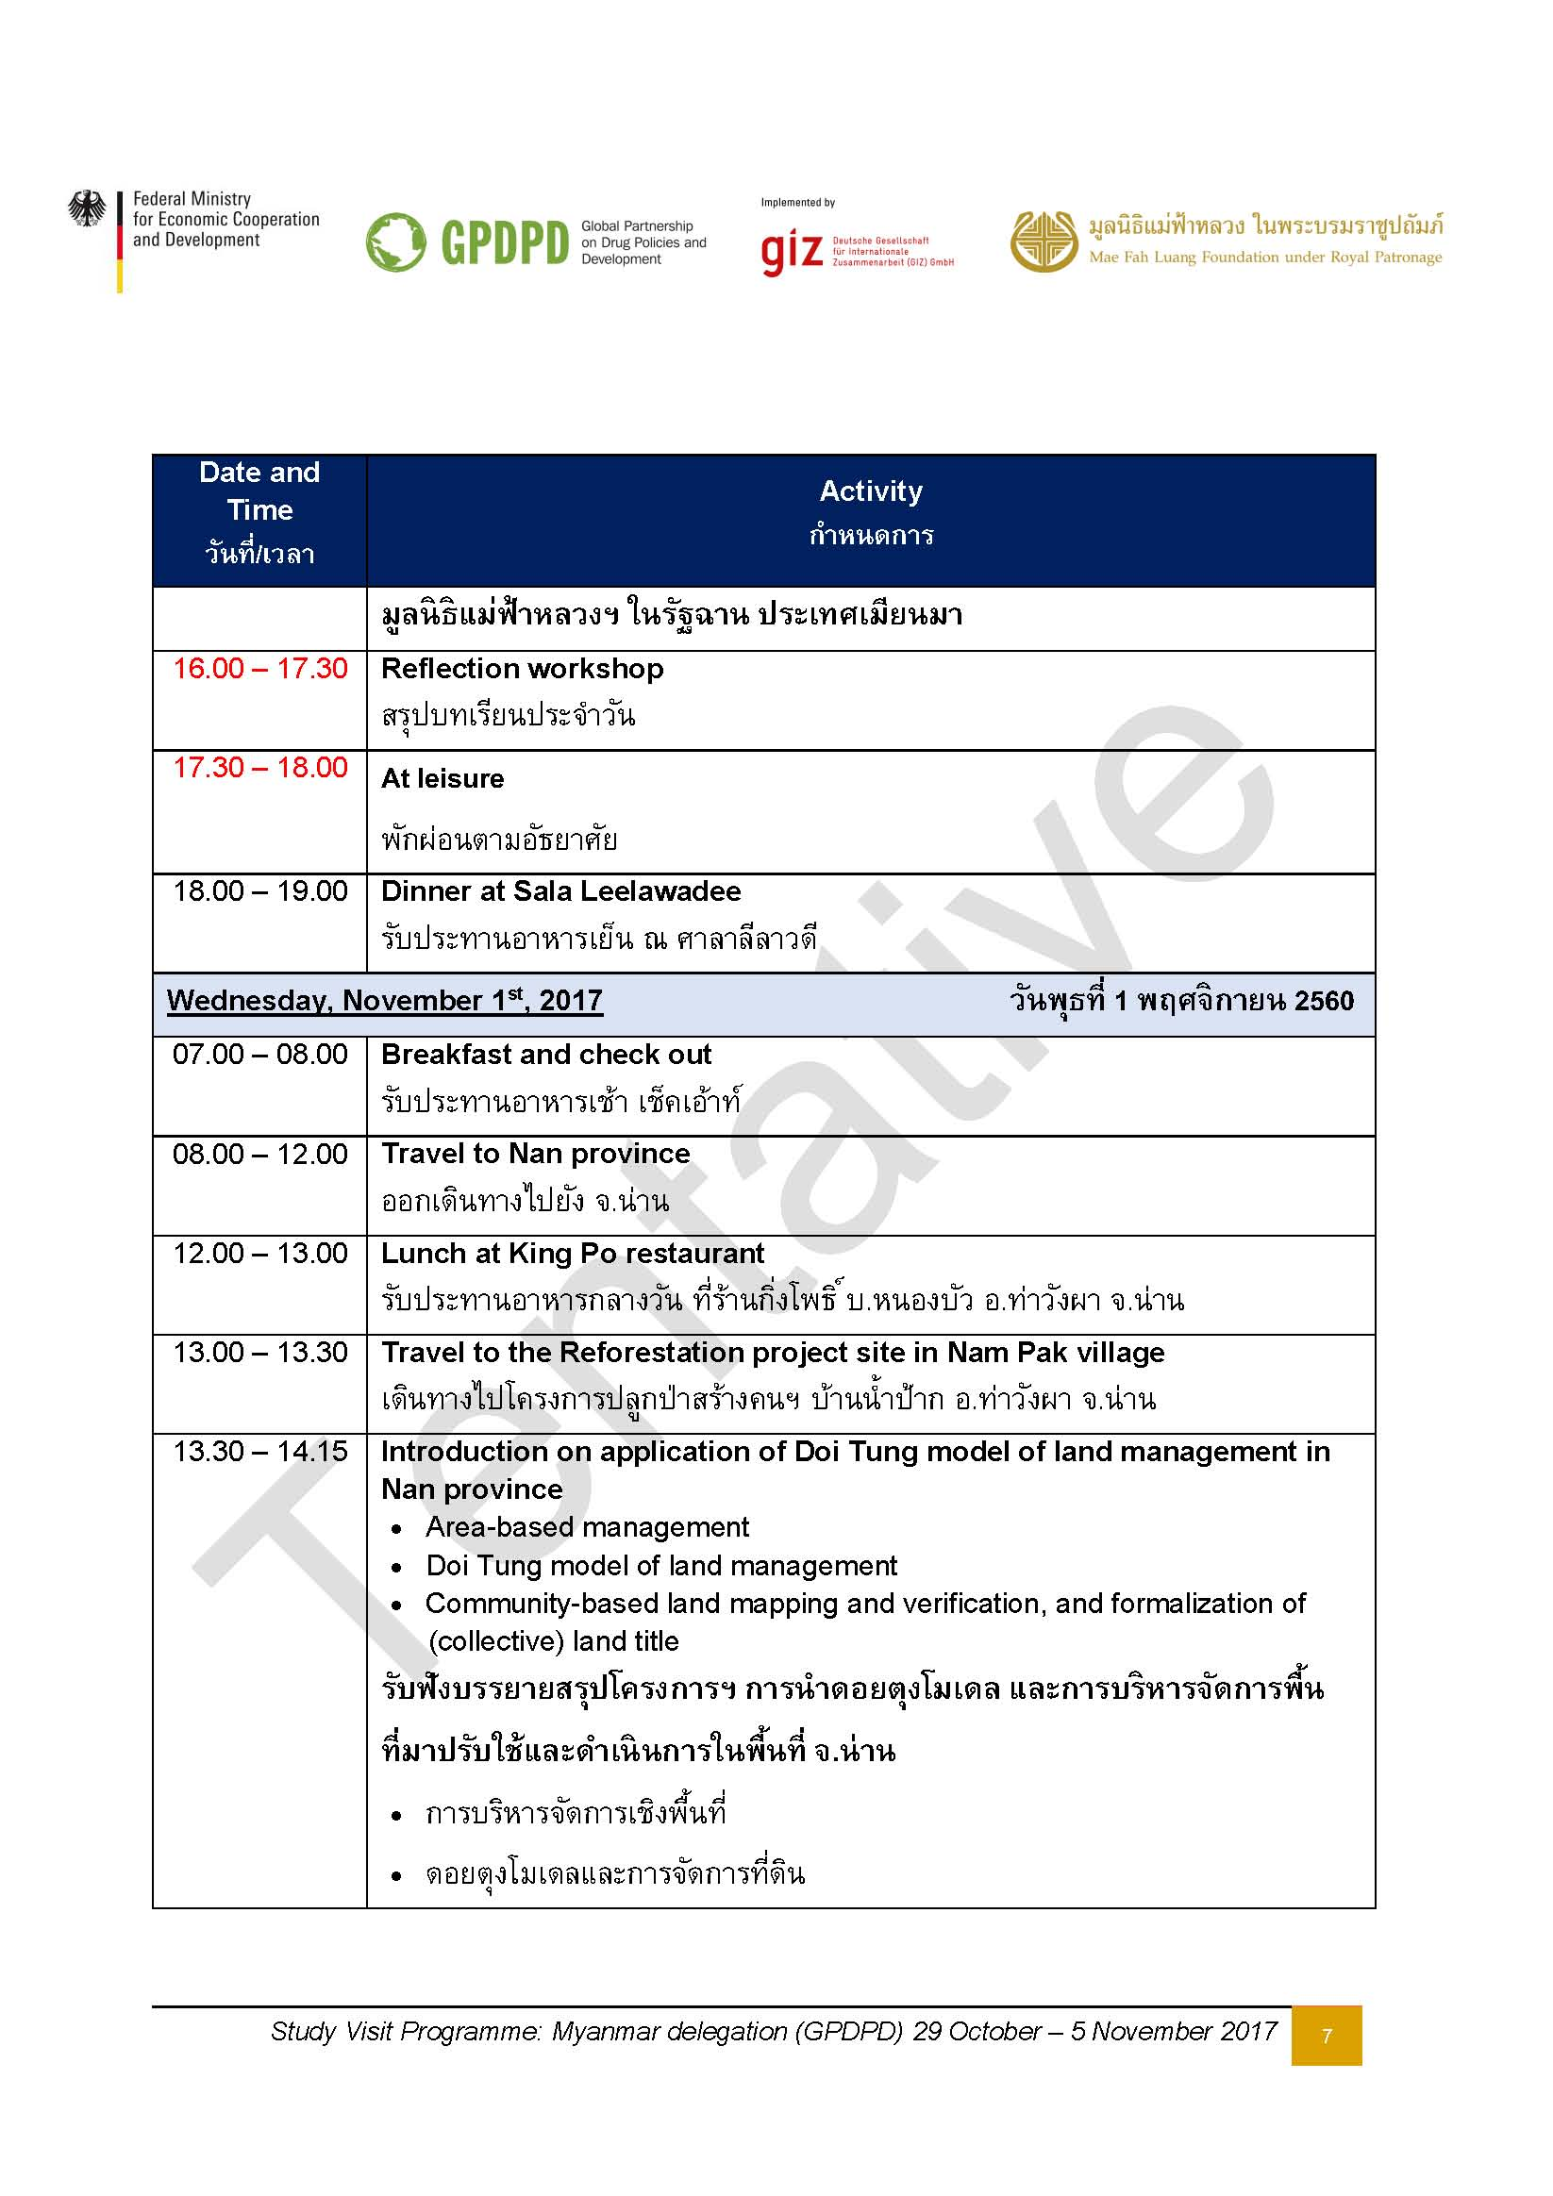

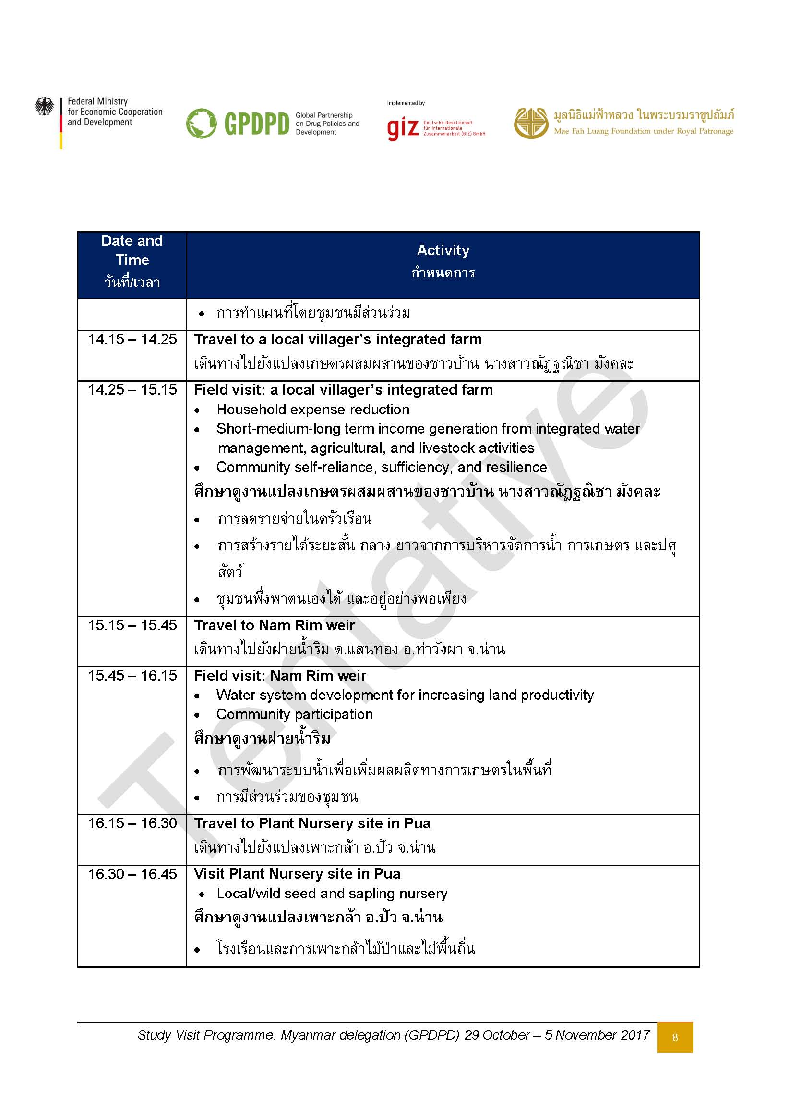

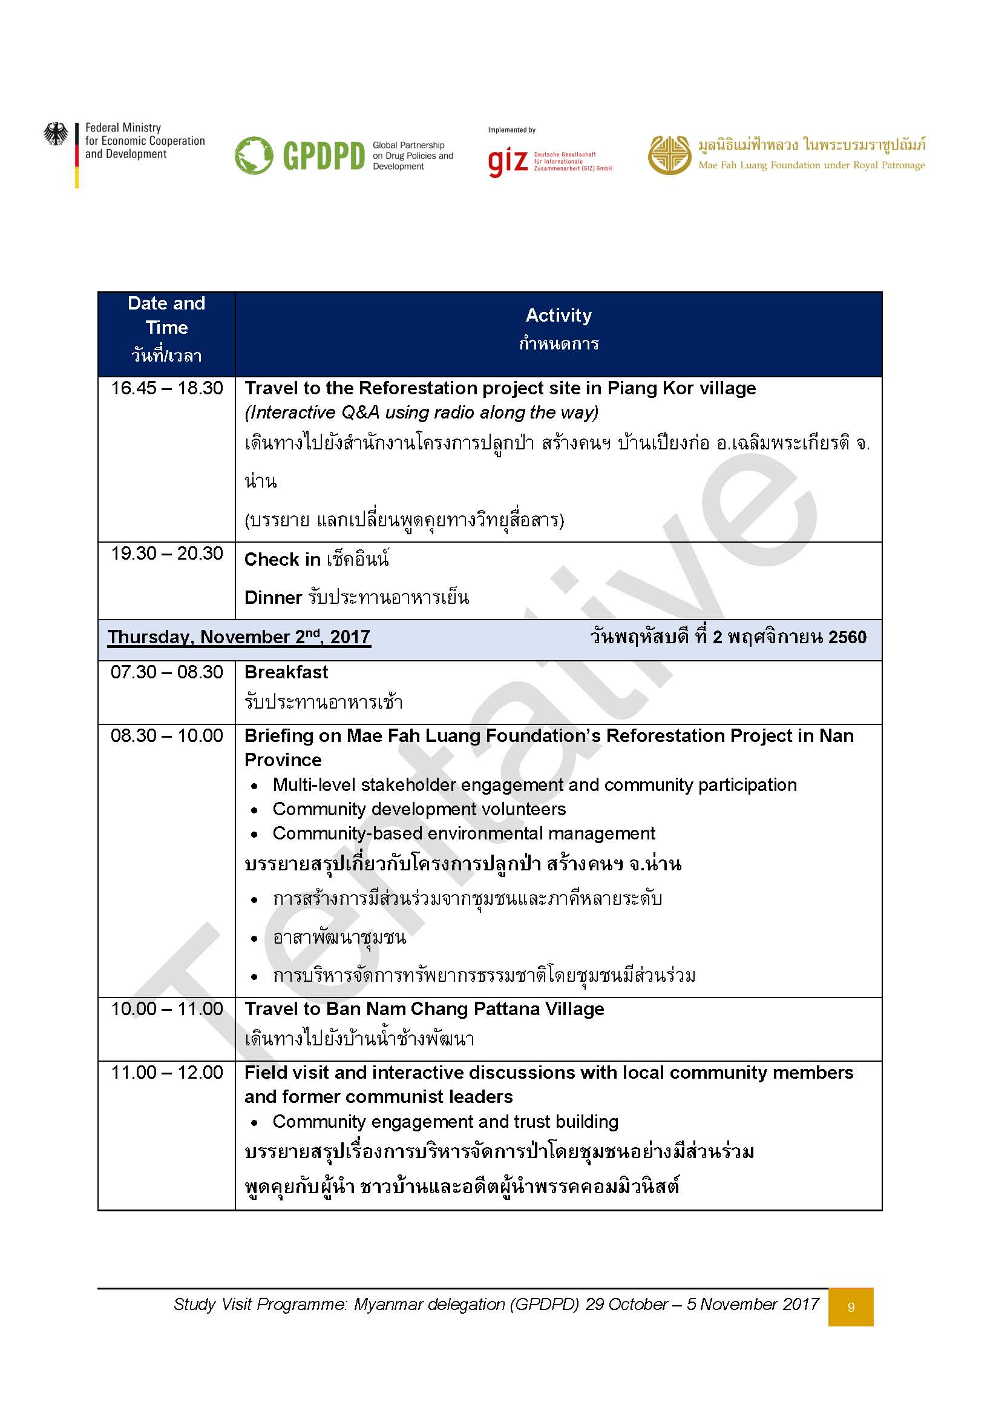

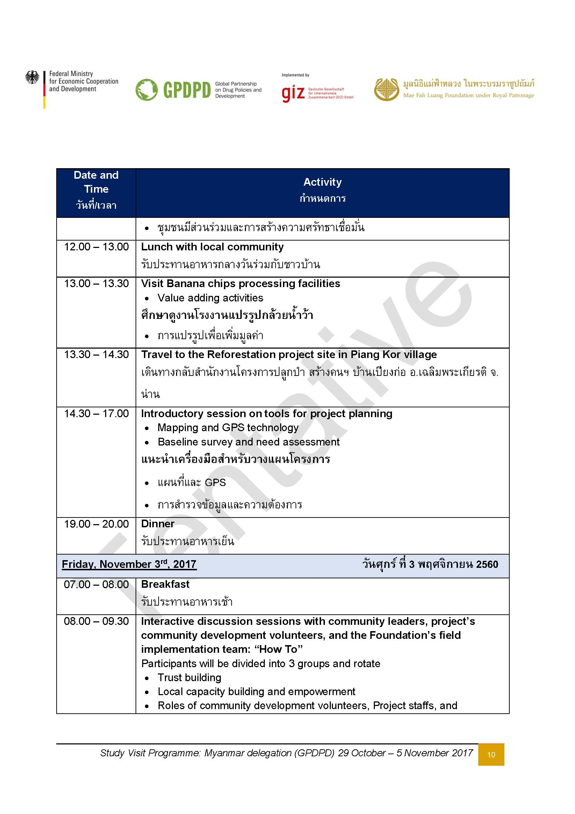

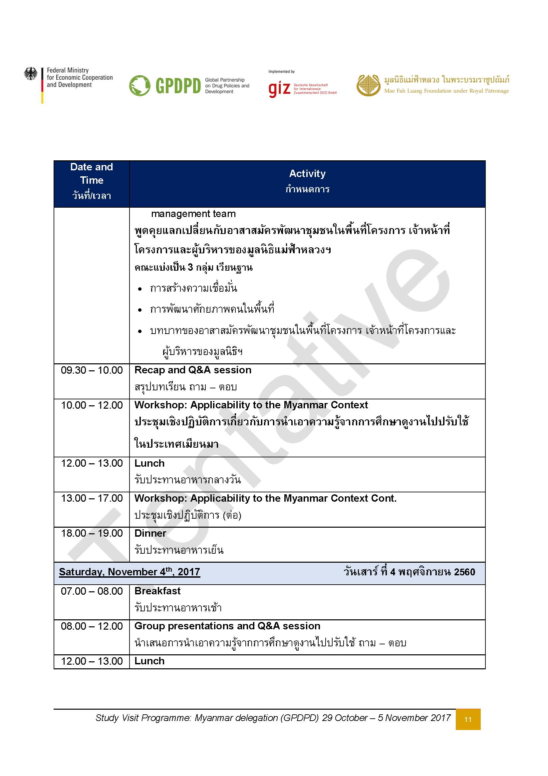

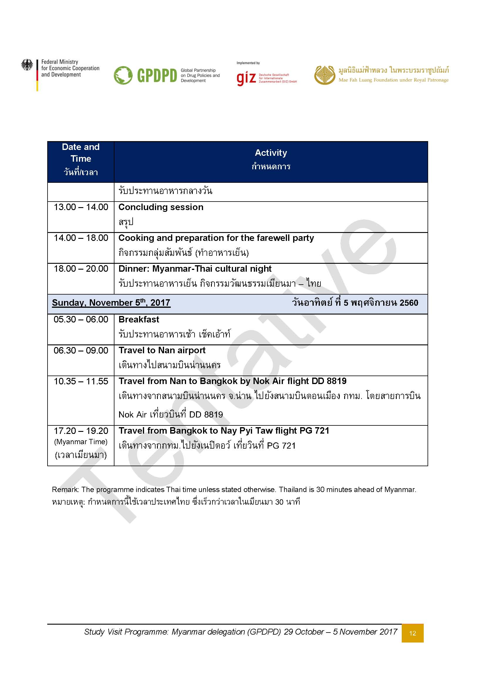

รายชื่อทั้งหมด
Participant List
Study visit to Chiang Rai and Nan Provinces, Thailand
29th October – 5th November 2017

No. | Ranking |  | Prefix | Name | Surname | Position | Department | Ministry | Level (Central, regional, local gov, community) | Age | Food Requirement | Room Sharing in Nan Province (4 person per one room) | DTL | Car list 29 - 31 Oct | Simcard (at own expenses) | Remark
1 | 1 | 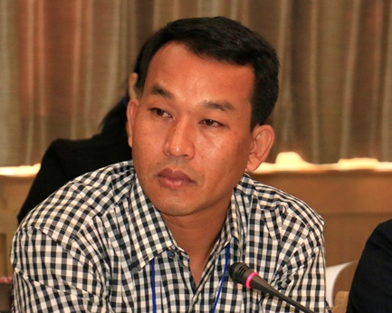 | Mr. | Khun Hla | San | Member สมาชิก | Pa O Self-Administered Region เขตการปกครองตนเองพะโอ๊ะ | Special region เขตพิเศษ | Local authority | 41 ปี | No beef | 5 | 213 Double bed | 1
2 | 2 | 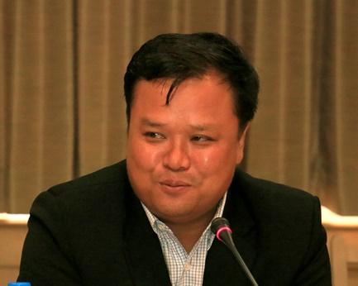 | Mr. | Khun Saw | Aung | Executive Director กรรมการบริหาร | Pa O Self-Administered Region เขตการปกครองตนเองพะโอ๊ะ | Special region เขตพิเศษ | Local authority | 36 ปี | Eat all food | 5 | 219 Double bed | 1
3 | 3 | 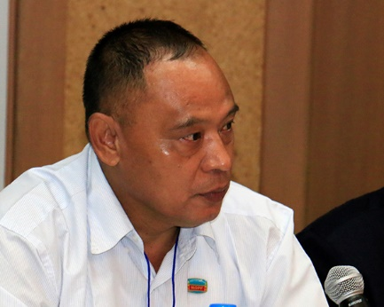 | Mr. | Tin | Htwe | Deputy Director รองผู้อำนวยการ | Planning Department กรมแผน | Ministry of Planning and Finance กระทรวงแผนและการคลัง | Central | 57 ปี | No beef and no pork | 2 | 215 Double bed | 1
4 | 4 |  | Ms. | Su Yin | Myint | Deputy Director รองผู้อำนวยการ | Cooperatives Department กรมการสหกรณ์ | Ministry of Agriculture, Livestock, and Irrigation กระทรวงเกษตร ปศุสัตว์ และชลประทาน | Central | 41 ปี | No beef, no pork and no mutton. Allergic to seafood. | 4 | 202 | 1
5 | 5 | 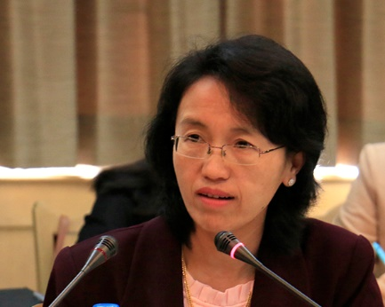 | Ms. | Ni Ni | Win | Assistant Director ผู้ช่วยผู้อำนวยการ | Livestock Breeding and Veterinary Department กรมปศุสัตว์ | Ministry of Agriculture, Livestock, and Irrigation กระทรวงเกษตร ปศุสัตว์ และชลประทาน | Central | 46 ปี | No beef | 4 | 201 | 3
6 | 5 | 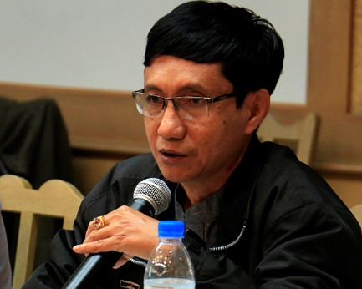 | Mr. | Aung | Myint | Assistant Director ผู้ช่วยผู้อำนวยการ | Livestock Breeding and Veterinary Department | Ministry of Agriculture, Livestock, and Irrigation กระทรวงเกษตร ปศุสัตว์ และชลประทาน | Central | 57 ปี | No beef | 1 | 208 | 2
7 | 5 | 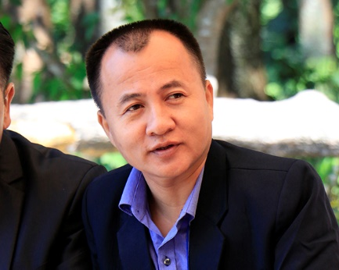 | Mr. | Tun Tun | Thein | Assistant Director ผู้ช่วยผู้อำนวยการ | Basic Education Department การการศึกษาพื้นฐาน | Ministry of Education กระทรวงศึกษาธิการ | Central | 47 ปี | No beef | 1 | 209 Double bed | 3
8 | 5 | 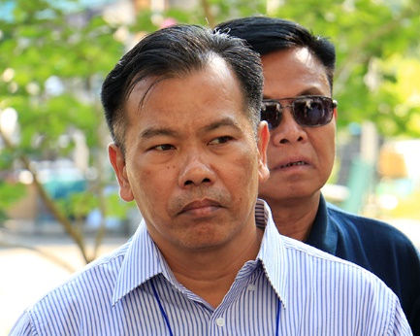 | Mr. | Zaw | Nyunt | Assistant Director ผู้ช่วยผู้อำนวยการ | Minister's Office สำนักรมต. | Ministry of Border Affairs กระทรวงกิจการชายแดน | Central | 57 ปี | No beef and no pork | 1 | 210 | 3
9 | 5 | 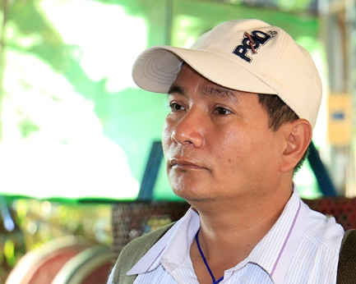 | Mr. | Nyine | Htwe | Assistant Director ผู้ช่วยผู้อำนวยการ | General Administrative Department กรมการบริหารทั่วไป | Shan State Government รัฐฉาน | Local gov (Pin laung township) | 50 ปี | Eat all food | 2 | 211 | 2
10 | 5 | 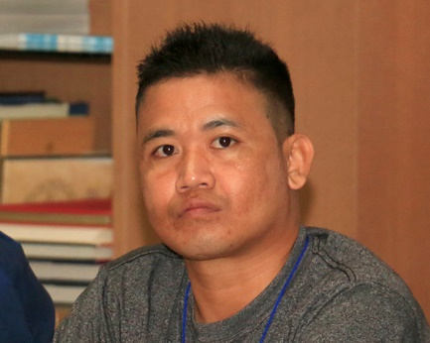 | Mr. | Hset Naing | Htun | Assistant Director ผู้ช่วยผู้อำนวยการ | Rural Development Department กรมพัฒนาชนบท | Ministry of Agriculture, Livestock, and Irrigation กระทรวงเกษตร ปศุสัตว์ และชลประทาน | Central | 34 ปี | No beef | 2 | 212 | 3
11 | 5 | 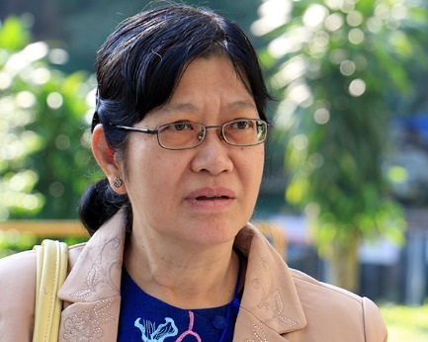 | Ms. | Khin | Khin | Assistant Director ผู้ช่วยผู้อำนวยการ | Department of Agriculture กรมการเกษตร | Ministry of Agriculture, Livestock, and Irrigation กระทรวงเกษตร ปศุสัตว์ และชลประทาน | Central | 59 ปี | No beef. Allergic to seafood. | 4 | 206 | 3
12 | 5 | 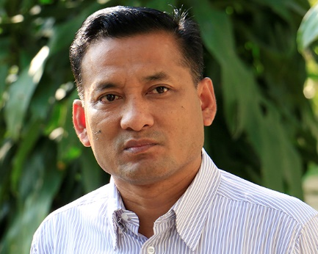 | Mr. | Soe Soe | Thet | Assistant Director ผู้ช่วยผู้อำนวยการ | General Administrative Department กรมการบริหารทั่วไป | Shan State Government รัฐฉาน | Local gov | 48 ปี | Eat all food | 2 | 214 | 2
13 | 5 |  | Mr. | Khin Maung | Thet | Assistant Director ผู้ช่วยผู้อำนวยการ | Progress of Border Areas and National Races Department กรมเขตแดนและชาติพันธุ์ | Ministry of Border Affairs กระทรวงกิจการชายแดน | Local (Ho Pone) | 58 ปี | No beef | 6 | 220 Double bed | 3
14 | 5 | 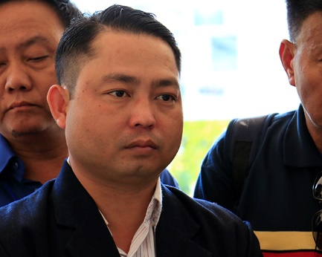 | Mr. | Hein Zaw | Latt | Assistant Director ผู้ช่วยผู้อำนวยการ | Progress of Border Areas and National Races Department กรมเขตแดนและชาติพันธุ์ | Ministry of Border Affairs กระทรวงกิจการชายแดน | Central | 35 ปี | Eat all food | 6 | 221 Double bed | 3
15 | 6 | 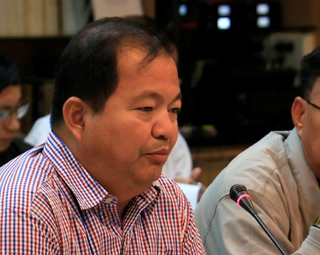 | Mr. | Soe Lin | Aye | Police Lt-Colonel พันตำรวจโท | Central Committee for Drugs Abuse Control (CCDAC) คณะกรรมการกลางควบคุมยาเสพติด | Ministry of Home Affairs กระทรวงมหาดไทย | Central | 51 ปี | No beef | 3 | 216 | 2
16 | 6 | 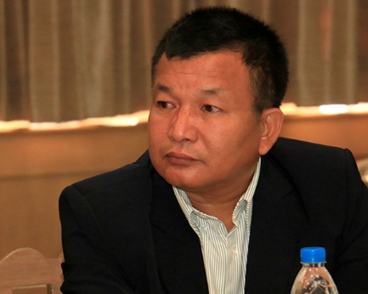 | Mr. | Shwe Thar | Tun | Captain | Central Committee for Drugs Abuse Control (CCDAC) คณะกรรมการกลางควบคุมยาเสพติด | Ministry of Home Affairs กระทรวงมหาดไทย | Local gov (Pin laung township) | 54 ปี | Eat all food | 3 | 218 | 2
17 | 7 | 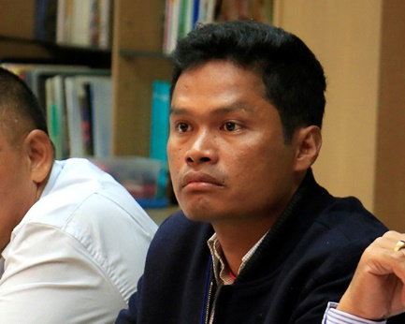 | Mr. | Ko Ko | Naing | Staff Officer เจ้าหน้าที่ | Rural Development Department กรมพัฒนาชนบท | Ministry of Agriculture, Livestock, and Irrigation กระทรวงเกษตร ปศุสัตว์ และชลประทาน | Local gov (Pin laung township) | 40 ปี | Eat all food | 3 | 217 | 4
18 | 7 | 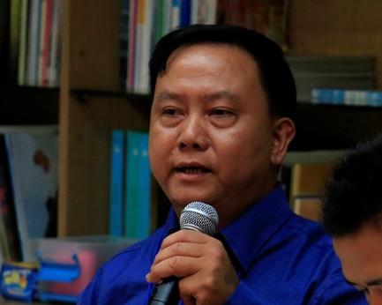 | Mr. | Ngwe | Moe | Staff Officer เจ้าหน้าที่ | Department of Agriculture (Pin Laung) กรมการเกษตร (ปินหลวง) | Ministry of Agriculture, Livestock, and Irrigation กระทรวงเกษตร ปศุสัตว์ และชลประทาน | Local gov (Pin laung township) | 48 ปี | No beef and no pork | 3 | 302 Double bed | 4
19 | 7 | 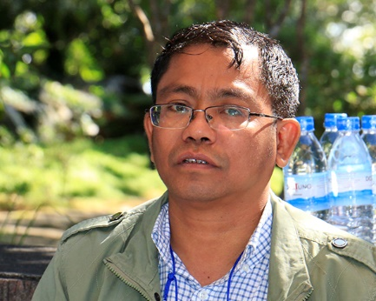 | Mr. | Hla | Win | Staff Officer เจ้าหน้าที่ | Progress of Border Areas and National Races Department กรมเขตแดนและชาติพันธุ์ | Ministry of Border Affairs กระทรวงกิจการชายแดน | Central | 40 ปี | No beef and no pork. Only eat fish. | 6 | 304 Double bed | 4
20 | 7 |  | Ms. | Yin Min Min | Htut | Staff Officer เจ้าหน้าที่ | Department of Public Health กรมสาธารณสุข | Ministry of Health and Sports กระทรวงสุขภาพและกีฬา | Central | 28 ปี | Eat all food | 4 | 207 | 4
21 |  |  | Mr. | Jatuchatra | Chommai | First Secretary เลขานุการเอก | Royal Thai Embassy in Yangon สถานทูตไทยในย่างกุ้ง | Thai Ministry of Foreign Affairs กระทรวงการต่างประเทศ |  |  |  |  | 222 Double bed | 2
22 |  |  | Ms. | Julia | Jessen | Senior consultant ที่ปรึกษาอาวุโส | GIZ |  |  |  |  |  | 203 Double bed | 1
23 |  |  | Ms. | Patawee | Chotkirativech | Coordinator ผู้ประสานงาน | GIZ |  |  |  |  |  | 204 | 2
24 |  |  | Mr | Hkam | Awang |  | MFLF |  |  |  |  |  |  | 1
25 |  |  | Mr. | Narong |  |  | MFLF |  |  |  |  |  |  | 0
26 |  |  | Ms. | Earth |  |  | MFLF |  |  |  |  |  |  | 1
27 |  |  | Ms. | Mai |  |  | MFLF |  |  |  |  |  |  | 0
28 |  |  | Mr. | Assistant |  |  | MFLF |  |  |  |  |  |  | 0
29 |  |  | Ms. | Nuit |  |  | MFLF |  |  |  |  |  |  | 0
30 |  |  | Ms. | Woon |  |  | MFLF |  |  |  |  |  |  | 1
31 |  |  | Ms. | Field |  |  | MFLF |  |  |  |  |  |  | 2
32 |  |  | Ms. | Eh Hser | Wah |  | MFLF |  |  |  |  |  |  | 1
33 |  |  | Ms. | Nang Voe | Laung |  | MFLF |  |  |  |  |  |  | 2
34 |  |  | Ms. | Seng | Awn |  | MFLF |  |  |  |  |  |  | 3
35 |  |  | Ms. | Magaret |  |  | MFLF |  |  |  |  |  |  | 4
36 |  |  | Ms. | Mali |  |  | MFLF |  |  |  |  |  |  | 4
37 |  |  | Mr. | VDO Crew |  |  | MFLF |  |  |  |  |  |  | 4
38 |  |  | Mr. | VDO Crew |  |  | MFLF |  |  |  |  |  |  | 4
39 |  |  | Mr. | Prayong |  |  | MFLF |  |  |  |  |  |  | n/a
40 |  |  | Mr. | Komin | ไม่ไปน่าน |  | MFLF |  |  |  |  |  |  | 4
41 |  |  | Ms. | Joy | ไม่ไปน่าน |  | MFLF |  |  |  |  |  |  | 2
42 |  |  | Mr. | Manoj | ไม่ไปน่าน |  | MFLF |  |  |  |  |  |  | adv
43 |  |  | Ms. | Toodtoo | อยู่น่าน |  | MFLF |  |  |  |  |  |  | n/a
 |  |  |  |  |  |  |  |  |  |  |  |  | Car no. | No. of ppl
 |  |  |  |  |  |  |  |  |  |  |  | 603 | 0 | 4
 |  |  |  |  |  |  |  |  |  |  |  | Van | 1 | 9
 |  |  |  |  |  |  |  |  |  |  |  | Van | 2 | 10
 |  |  |  |  |  |  |  |  |  |  |  | Van | 3 | 8
 |  |  |  |  |  |  |  |  |  |  |  | Van | 4 | 9
 |  |  |  |  |  |  |  |  |  |  |  |  | adv | 1
 |  |  |  |  |  |  |  |  |  |  |  |  | n/a | 2

ผังห้องพัก DTL
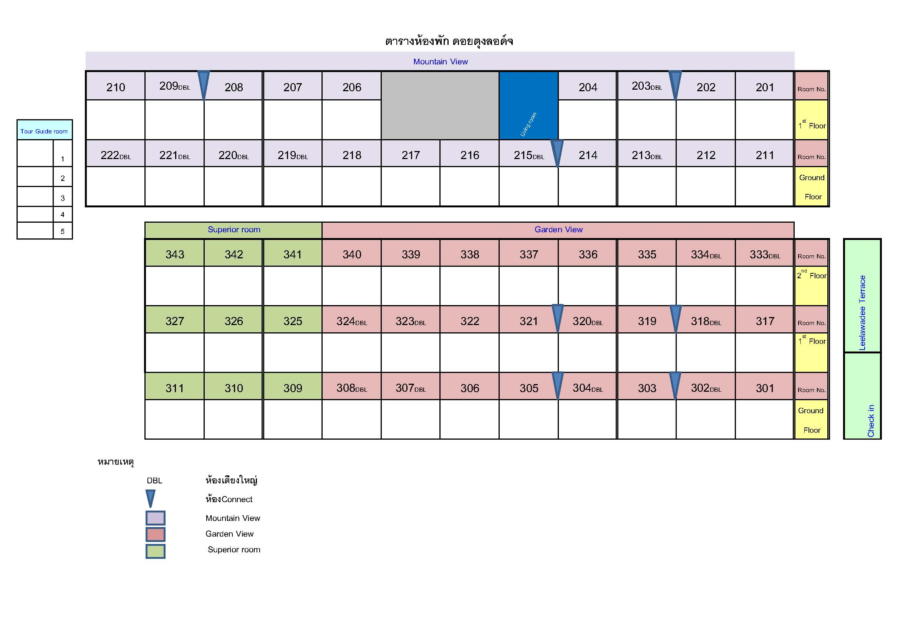

Sheet1

ผังที่พัก ฝั่งบ้านหลังใหญ่ ณ โครงการปลูกป่าฯ บ้านเปียงก่อ อ.เฉลิมพระเกียรติ จ.น่าน
Check in 01 - Check out 05 พฤศจิกายน 2560
 |  | หลังที่ 1 บ้านกิ่วจันทร์
 |  | 1 | พี่เอิร์ต
 |  | 2 | พี่วุ้น
 |  | 3 | พี่ไหม
 |  | 4 | พี่ฟิวด์
 |  | 5 | พี่นุย


 |  | หลังที่ 2 บ้านน้ำรี
 | 1 | Mr. | Hein Zaw | Latt | Assistant Director
 | 2 | Mr. | Khin Maung | Thet | Assistant Director
 | 3 | Mr. | Zaw | Nyunt | Assistant Director
 | 4 | Mr. | Hla | Win | Staff Officer


 |  | หลังที่ 3 บ้านน้ำช้าง
 | 1 | Mr. | Khun Hla | San | Member
 | 2 | Mr. | Khun Saw | Aung | Executive Director
 | 3 | Mr. | Tin | Htwe | Deputy Director
 | 4 | Mr. | Ko Ko | Naing | Staff Officer


 |  | หลังที่ 4 บ้านเปียงก่อ
 | 1 | Mr. | Ngwe | Moe | Staff Officer
 | 2 | Mr. | Hset Naing | Htun | Assistant Director
 | 3 | Mr. | Tun Tun | Thein | Assistant Director
 | 4 | Mr. | Aung | Myint | Assistant Director


 |  | หลังที่ 5 บ้านบวกหญ้า VVIP
 | 1 | Ms. | Su Yin | Myint | Deputy Director
 | 2 | Ms. | Ni Ni | Win | Assistant Director
 | 3 | Ms. | Khin | Khin | Assistant Director
 | 4 | Ms. | Yin Min Min | Htut | Staff Officer


 |  | หลังที่ 6 บ้านห้วยกานต์
 | 1 | Mr. | Soe Lin | Aye | Police Lt-Colonel
 | 2 | Mr. | Shwe Thar | Tun | Captain
 | 3 | Mr. | Nyine | Htwe | Assistant Director
 | 4 | Mr. | Soe Soe | Thet | Assistant Director

Sheet2
ผังที่พัก ฝั่งริมน้ำน่าน ณ โครงการปลูกป่าฯ บ้านเปียงก่อ อ.เฉลิมพระเกียรติ จ.น่าน
Check in 01 - Check out 05 พฤศจิกายน 2560

 | หลังที่ 1 บ้านยางนา
 | Mr. | Hkam Awng | Director of Myanmar Programme


 | หลังที่ 2 บ้านประดู่
 | Ms. | Julia | Jessen | Senior consultant (GIZ)


 | หลังที่ 3 บ้านพระเจ้าห้าพระองค์
 | Ms. | พี่แตงกวา

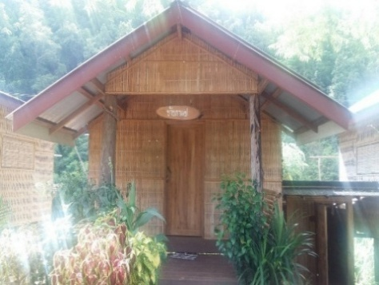
 | หลังที่ 4 บ้านกาแฟ
 | Mr. | Jatuchatra | Chommai | First Secretary

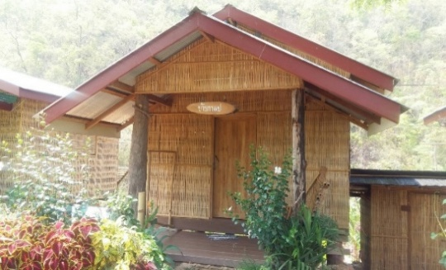
 | หลังที่ 5 บ้านชาอัสสัม
 | Ms. | Nang Voe Laung | Interpreter (Thai-Burmese-Thai)
 | Ms. | Seng Awn | Interpreter (Thai-Burmese-Thai)
 | Ms. | Khaing Sabe | Interpreter (Thai-Burmese-Thai)
 | Ms. | Magaret | Interpreter (Thai-Burmese-Thai)
 | Ms. | Eh Hser Wah | Interpreter (English-Burmese-English) for Julia GIZ

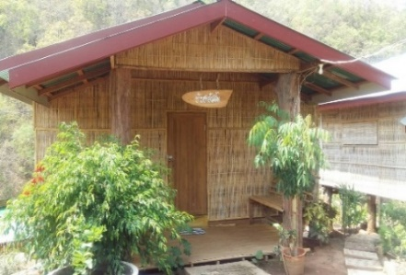
 | หลังที่ 6 บ้านหวายน้ำผึ้ง
 | Mr. | ผู้ช่วย ประธานสายปฏิบัติการพัฒนา
 | Mr. | VDO Crew | Documania
 | Mr. | VDO Crew | Documania

